Sheet1
产品编号 | 图片 | 评分
长10856（笠） | 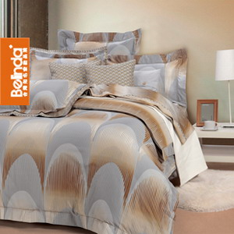
缎5406 | 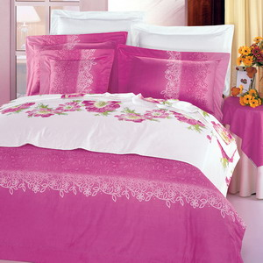
缎10579(秋花绿水)（1.5单） | 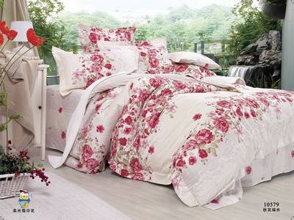
缎10927（1.5笠） | 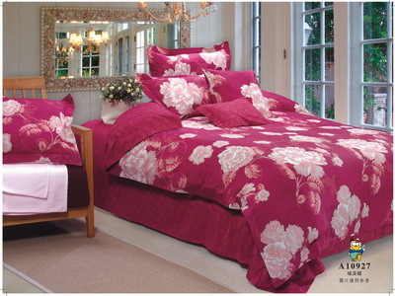
缎11093（1.5笠） | 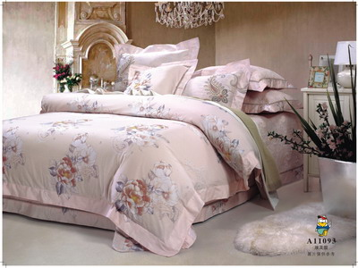
缎11136(酒香盈袖)（1.5单） | 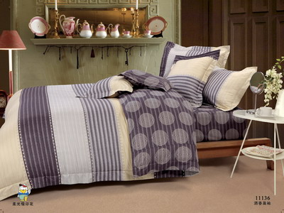
缎110193(浪漫溢彩)（1.5单） | 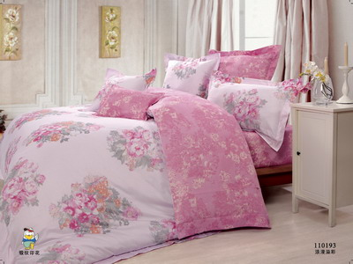
缎110194（蝶戏春风）（笠） | 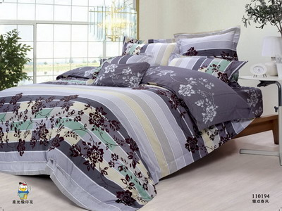
缎110202 | 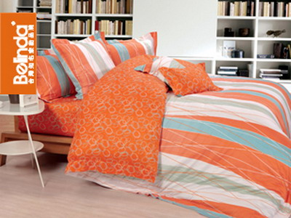
缎110206(时光漫步)（1.5单） | 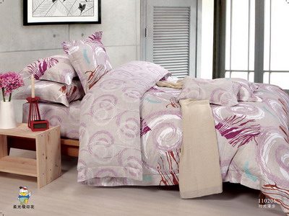
缎110231（密码空间）（1.5单） | 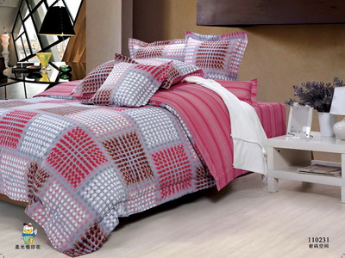
缎110379（爱逐微风）（1.5单） | 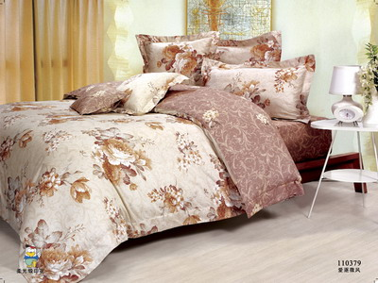
缎A110237 | 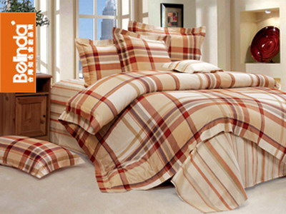
缎YS034花都靓影（1.5单） | 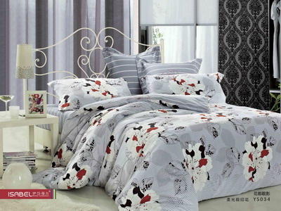
缎YS046夏日音乐 | 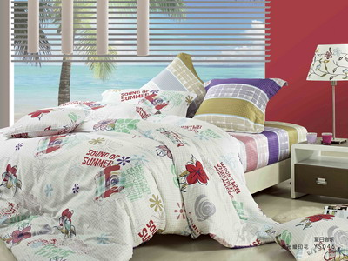
缎YS063红多彩旋律 | 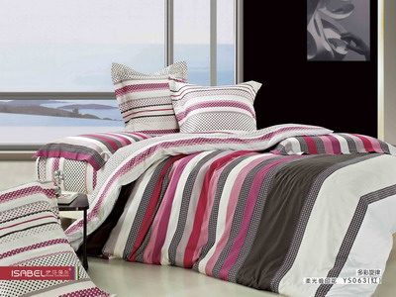
缎YS063绿 多彩旋律 | 
缎YS078 梦回花乡 | 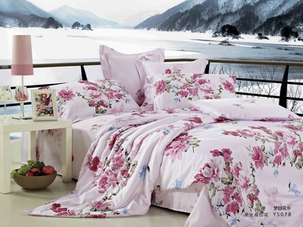
缎YS079 馨香花恋 | 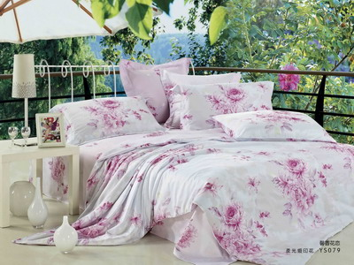
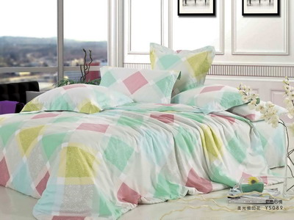 缎YS089彩色心情
缎YS090叶影情趣 | 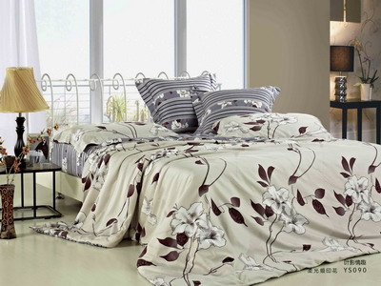
磨10153 | 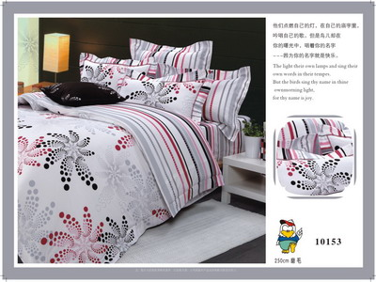
磨10277(格调魔方） | 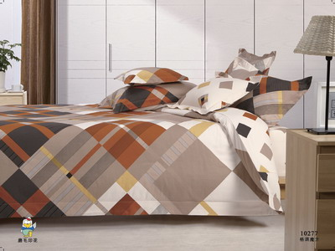
磨10280A(D3339)（笠） | 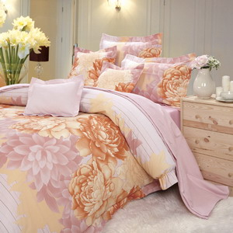
磨10291（单A版） | 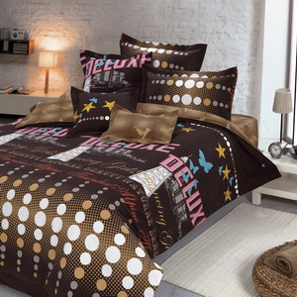
磨10313 | 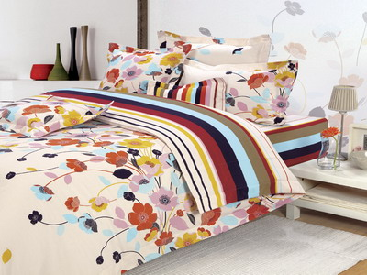
磨10583(1.5单） | 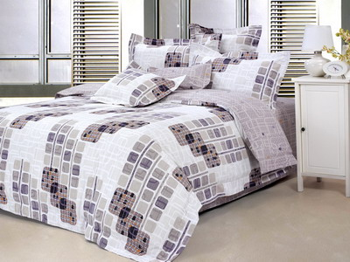
磨10618（单A版） | 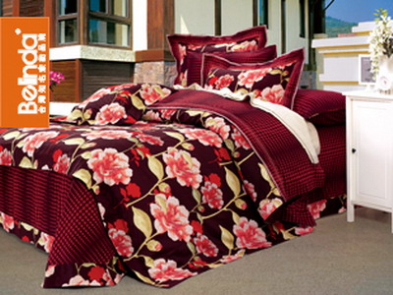
磨10667（巴黎情怀）（单A版） | 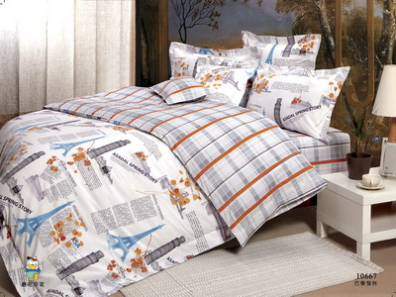
磨10802 | 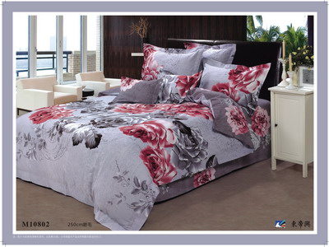
磨10816（单A版） | 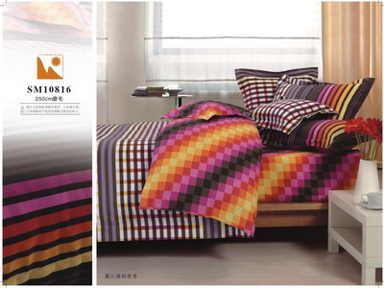
磨10853（单A版） | 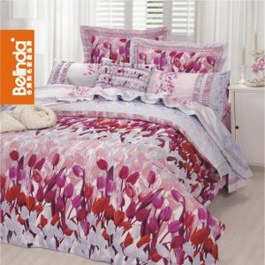
磨10895 | 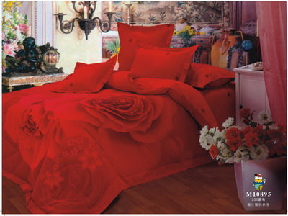
磨10998 | 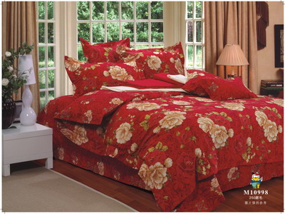
磨11102 | 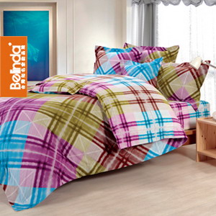
磨11104(花映娇姿)（单A版） | 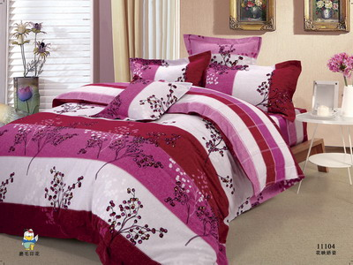
磨11106(畅想生活)（单A版） | 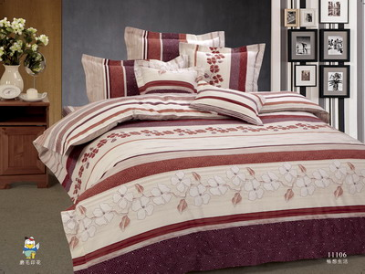
磨11125（单A版） | 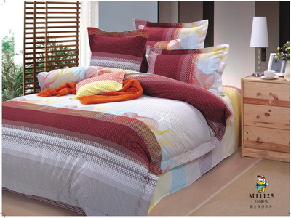
磨90136（1.5笠） | 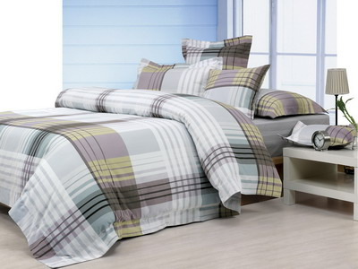
磨90139(80687B粉） | 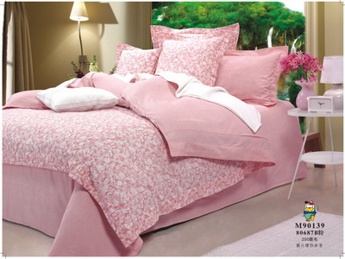
磨90167(醉花丛)（1.5笠） | 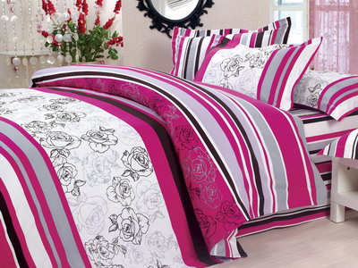
磨90350 | 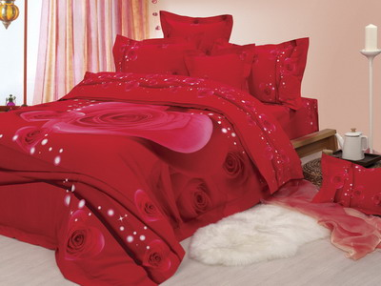
磨90352 | 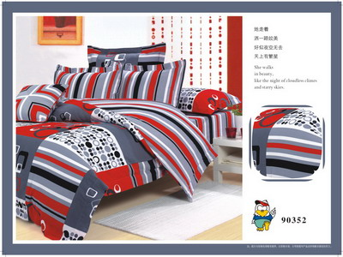
磨110097(殷红紫薇)（单A版） | 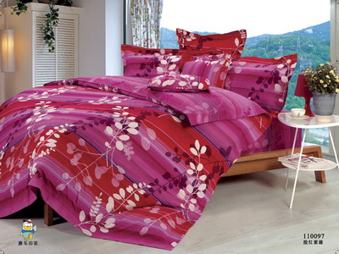
磨110127（单A版） | 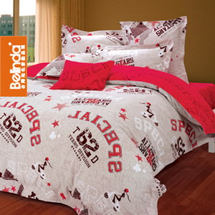
磨110130（单A版） | 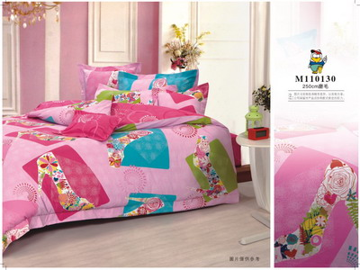
磨110131白 | 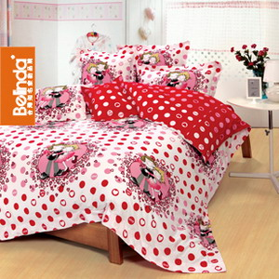
磨110131红 | 
磨110135(圈点时尚)（单A版）1.5单 | 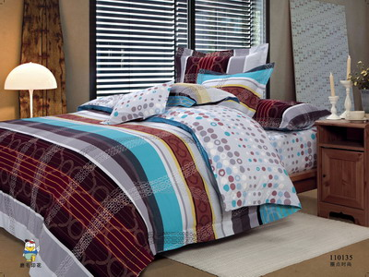
磨110136(古树笑姿)（单A版） | 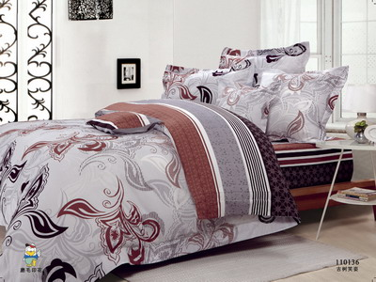
磨110137(逐戏彩磨蝶)（单A版） | 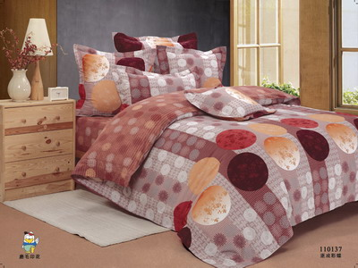
磨110215（多彩生活） | 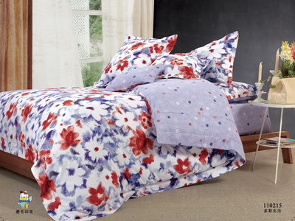
磨110278 | 
磨110298紫( 香乱舞衣 ) | 
磨110355（单A版） | 
磨110402（单A版） | 
磨M110399（单A版） | 
磨YS008（芳花姿雅） | 
磨YS023花季恋曲 | 
磨ys030花季恋歌 | 
磨YS037(波澜万象） | 
磨YS052玫瑰私语 | 
磨YS057（左岸闺梦）（单A版） | 
提10568（淡雅清香）（1.5单） | 
提10628（1.5单） | 
提10787（笠） | 
提10809（1.5单） | 
提11068（1.5单） | 
提70536 | 
提70613(SD011)（1.5单） | 
提80818(1.5笠） | 
天10414(柔情爵士) | 
天11092(艺术风情) | 
天TS10469 | 
天TS110283（笠） | 
斜10688 | 
斜10689（笠） | 
斜10691 | 
斜10812(D3382) | 
斜10996（笠） | 
斜110667 | 

